Sheet1
思想 | 形成条件（思想基础+时代背景+历史依据+现实依据） | 主要内容/核心观点 | 历史地位（理论体系（马列、继承发展）+回答问题+科学指南/理论武器（具体内容）+精神财富） | 确立时间
毛泽东思想 | 思想背景：科学社会主义，十月革命和五四运动传播。 | 1.新民主主义革命理论（4） 2.社会主义建设和社会主义革命理论（2+2） 3.革命军队建设和军事战略理论 4.政策和策略 5.思想政治工作和文艺工作 6.党的建设 7.国际战略和外交工作 活的灵魂： 实事求是、群众路线、独立自主 | 1.马克思主义中国化时代化的第1个重大理论成果，也是第1次历史讯飞跃的理论成果（以独创性的理论丰富发展） 2.指导中国革命和建设的科学指南（新民主主义革命正确道路，推翻三座大山，探索社会主义道路；为开创中国特色社会主义提供的宝贵经验，理论准备、物质基础，现实指引） 3.中国共产党和人民的宝贵精神财富（人民群众奋进的强大精神动力，长期激励和指导；党的思想路线） | 中共七大
 | 思想基础：知识分子将基本原理同中国具体实际结合。
 | 时代背景：战争与革命，十月革命开辟世界无产阶级社会主义新时代；中国革命后经历第二次世界大战和两大阵营
 | 历史依据：失败、成功，深刻总结，理论成果；
 | 实践基础（现实依据）：革命和建设的成功实践
邓小平理论 | 时代背景：和平与发展（外） | 总：社会主义初级阶段理论►党的基本路线 经济：社会主义根本任务、发展战略理论►改革、开放、市场经济； 文化：“两手抓” 政治：“一国两制”和祖国统一（5）、党的建设（5）、中国特色社会主义外交和国际战略（3） | 1.马克思列宁主义，毛泽东思想的继承与发展（精髓都是实事求是） 2.中国特色社会主义理论体系的开篇之作（初步回答了中国社会主义的基本问题：什么是社会主义？怎样建设社会主义？） 3.改革开放和现代化建设的科学指南（5）（经济建设为中心，改革开放，社会主义本质，社会主义初级阶段基本路线，科学回答中国特色社会主义） | 中共十五大
 | 历史依据：社会主义建设经验教训（前）
 | 现实依据：改革开放和现代化建设的实践（现在）
三个代表 | 时代背景：冷战结束后国际局势判断 | 核心观点： 1.代表中国先进生产力的发展要求 原因：社会主义根本任务+党建立时代表中国先进生产力 实践：改革，人民（素质、才能、积极性），人力资源，科技创新，生产关系和上层建筑 2.代表中国先进文化的前进方向 原因：凝聚激励，综合国力，改革开放和现代化建设的重要目标和重要保证 实践：社会主义文化（三个面向三个形容）；民族精神，思想道德建设，思想政治工作，多样化主旋律，教育，哲学社会科学，新闻媒体，文艺事业、文化体制改革 3.代表中国最广大人民群众的根本利益 原因：根本力量，党与人民 实践：享受经济发展成果；利益关系，一切积极因素，落实生产生活具体问题；党和国家一切工作政策最高衡量标准 | 1.中国特色社会主义理论体系的重要组成部分，继承发展马克思列宁主义，毛泽东思想邓小平理论，独创性（人民的根本利益，社会主义社会+中国特色社会主义社会，人的全面发展，执政党建设的规律） 2.加强和改进党的建设，推进中国特色社会主义事业的强大理论武器 统一三个代表，完善社会主义制度； 推进社会主义的全面发展（经济政治文化）； 党的建设的新要求（与时俱进，执政兴国的第一要务，一切积极因素，改革的精神） 3.改进党的领导方式和执政方式（总揽全局协调各方，领导机制，领导核心作用，其他部门职能） 5.回答：进一步回答什么是社会主义怎样建设社会主义？创造性的回答建设一个什么样的党，怎样建设党？（深化对中国特色主义的认识，反映世界中国变化对党和国家的工作的新要求，加强改进党的建设，推进我国社会主义完善发展的强大理论武器，长期坚持的指导思想） | 党的十六大
 | 历史依据：科学判断党的历史方位变化和历史经验总结
 | 现实依据：中国特色社会主义伟大实践
科学发展观 | 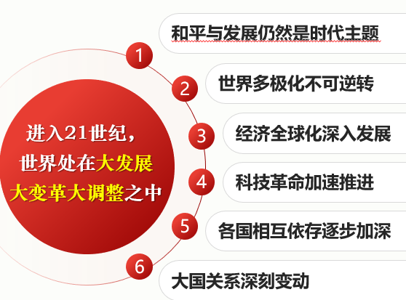 时代背景：深刻分析国际局势、顺应世界发展趋势、借鉴国内发展经验 | 主要内容：实现科学发展，必须加快转变经济发展方式，发展社会主义民主政治，推进社会主义文化强国建设，构建社会主义和谐社会，推进生态文明建设，全面提高党的建设科学化水平 科学内涵： 第一要义：发展（推动经济社会发展） 经济发展方式、科学技术、高素质创新人才、机遇 核心立场：以人为本 发展为了人民，发展依靠人民，发展成功人民共享，实现人的全面发展 基本要求：全面协调可持续发展 全面：中国特色社会主义事业总体布局，五个建设有机统一；协调：各领域；可持续发展：文明发展道路，生态文明 根本方法：统筹兼顾 重大关系、发展需要、利益要求， 科学思想方法，三个思维，本领；立足当前，放眼长远，兼顾平衡 加分项：古代民本、近代西方人本主义、历史唯物主义 | 1.中国特色社会理论体系的重要组成部分，中国特色社会主义理论体系在新世纪新阶段的接续发展，集中体现了马克思主义关于发展的世界观和方法论，对经济社会发展一般规律的深化（以经济建设为中心，坚持以人为本，坚持全面协调可持续发展） 精神实质：解放思想，实事求是，时俱进，求真务实 2.加快推进社会主义现代化的根本方针，指导全面建设小康社会，发展中国特色社会主义的现实作用。 （正确处理好社会主义现代化建设中的一系列重大关系，使各个方面各个环节协调一致的运转，努力实现经济与社会人与自然的良性互动） 进一步回答了什么是社会主义怎样建设社会主义和建设？什么样的党，怎样建设党创造性地回答了新形势下实现什么样的发展，怎样发展？ | 党的十八大
 | 历史依据（实践基础）：改革开放以来特别是党的十六大以来的实践经验
 | 现实依据：我国国情和阶段性特征

